0
Δx | Δx2 | *-.25 | %Cl | compuesto | Δx | %Cl
0 | 0 | 0 | 0 | NaCl | 2.1 | 66.79
0 | 0 | 0 | 0 | LiF | 3 | 89.46
0.1 | 0.01 | -0.0025 | 0.24968776025 | RaBr2 | 1.9 | 59.444
0.2 | 0.04 | -0.01 | 0.99501662508 | BaI2 | 1.6 | 47.2707
0.3 | 0.09 | -0.0225 | 2.2248762807 | HCl | 0.9 | 18.3313
0.4 | 0.16 | -0.04 | 3.9210560848
0.5 | 0.25 | -0.0625 | 6.0586937187
0.6 | 0.36 | -0.09 | 8.6068814729
0.7 | 0.49 | -0.1225 | 11.529409506
0.8 | 0.64 | -0.16 | 14.785621103 | MIENTRAS MAS IONICO MAS SOLUBLE
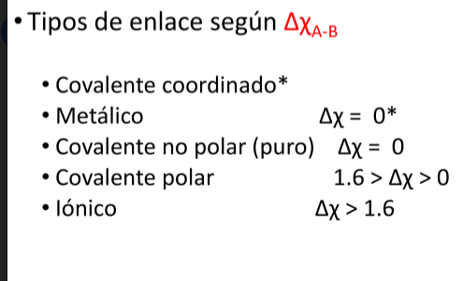
0.9 | 0.81 | -0.2025 | 18.33135174
1 | 1 | -0.25 | 22.119921693
1.1 | 1.21 | -0.3025 | 26.103151174
1.2 | 1.44 | -0.36 | 30.232367393
1.3 | 1.69 | -0.4225 | 34.459374567
1.4 | 1.96 | -0.49 | 38.737360582
1.5 | 2.25 | -0.5625 | 43.021717527
1.6 | 2.56 | -0.64 | 47.270757596
1.7 | 2.89 | -0.7225 | 51.446310485
1.8 | 3.24 | -0.81 | 55.514193378
1.9 | 3.61 | -0.9025 | 59.444549494
2 | 4 | -1 | 63.212055883
2.1 | 4.41 | -1.1025 | 66.796005466
2.2 | 4.84 | -1.21 | 70.180272057
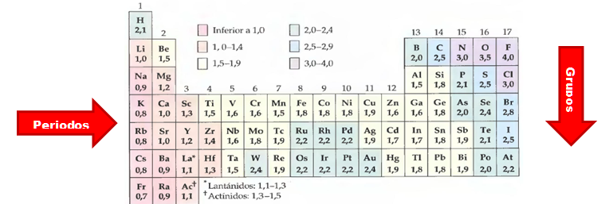
2.3 | 5.29 | -1.3225 | 73.353170219
2.4 | 5.76 | -1.44 | 76.307224132
2.5 | 6.25 | -1.5625 | 79.038861285
2.6 | 6.76 | -1.69 | 81.548047601
2.7 | 7.29 | -1.8225 | 83.837880753
2.8 | 7.84 | -1.96 | 85.914157908
2.9 | 8.41 | -2.1025 | 87.784933046
3 | 9 | -2.25 | 89.460077544
3.1 | 9.61 | -2.4025 | 90.950855834
3.2 | 10.24 | -2.56 | 92.269525956
3.3 | 10.89 | -2.7225 | 93.428972677
3.4 | 11.56 | -2.89 | 94.442378739
3.5 | 12.25 | -3.0625 | 95.322937762
3.6 | 12.96 | -3.24 | 96.08361049
3.7 | 13.69 | -3.4225 | 96.736924401
3.8 | 14.44 | -3.61 | 97.294815313
3.9 | 15.21 | -3.8025 | 97.768508522
4 | 16 | -4 | 98.168436111

1
Δx | Δx2 | *-.25 | %Cl | EJERCICIO 1
0 | 0 | 0 | 0
0 | 0 | 0 | 0
0.1 | 0.01 | -0.0025 | 0.24968776025
0.2 | 0.04 | -0.01 | 0.99501662508
0.3 | 0.09 | -0.0225 | 2.2248762807
0.4 | 0.16 | -0.04 | 3.9210560848
0.5 | 0.25 | -0.0625 | 6.0586937187
0.6 | 0.36 | -0.09 | 8.6068814729 |  | Columna1 | ΔX | %CI
0.7 | 0.49 | -0.1225 | 11.529409506 |  | Si-B | 0.2 | 0.995
Si-B < C―P < Cl―Te < Sb―N < As―Cs < K-S < Li―O
0.8 | 0.64 | -0.16 | 14.785621103 |  | C―P | 0.4 | 3.92105
0.9 | 0.81 | -0.2025 | 18.33135174 |  | Cl―Te | 0.9 | 18.3313
1 | 1 | -0.25 | 22.119921693 |  | Sb―N | 1.1 | 26.1031
1.1 | 1.21 | -0.3025 | 26.103151174 |  | As―Cs | 1.2 | 30.2323
1.2 | 1.44 | -0.36 | 30.232367393 |  | K-S | 1.7 | 51.4463
1.3 | 1.69 | -0.4225 | 34.459374567 |  | Li―O, | 2.5 | 79.0388
1.4 | 1.96 | -0.49 | 38.737360582
1.5 | 2.25 | -0.5625 | 43.021717527
1.6 | 2.56 | -0.64 | 47.270757596
1.7 | 2.89 | -0.7225 | 51.446310485
1.8 | 3.24 | -0.81 | 55.514193378
1.9 | 3.61 | -0.9025 | 59.444549494
2 | 4 | -1 | 63.212055883
2.1 | 4.41 | -1.1025 | 66.796005466
2.2 | 4.84 | -1.21 | 70.180272057
2.3 | 5.29 | -1.3225 | 73.353170219
2.4 | 5.76 | -1.44 | 76.307224132
2.5 | 6.25 | -1.5625 | 79.038861285
2.6 | 6.76 | -1.69 | 81.548047601
2.7 | 7.29 | -1.8225 | 83.837880753
2.8 | 7.84 | -1.96 | 85.914157908
2.9 | 8.41 | -2.1025 | 87.784933046
3 | 9 | -2.25 | 89.460077544
3.1 | 9.61 | -2.4025 | 90.950855834
3.2 | 10.24 | -2.56 | 92.269525956
3.3 | 10.89 | -2.7225 | 93.428972677
3.4 | 11.56 | -2.89 | 94.442378739
3.5 | 12.25 | -3.0625 | 95.322937762
3.6 | 12.96 | -3.24 | 96.08361049
3.7 | 13.69 | -3.4225 | 96.736924401
3.8 | 14.44 | -3.61 | 97.294815313
3.9 | 15.21 | -3.8025 | 97.768508522
4 | 16 | -4 | 98.168436111

6
Δx | Δx2 | *-.25 | %Cl |  | Δx |  |  | Δx |  | Tipo de fuerza intermolecular
0 | 0 | 0 | 0 | LiF | 1.5 | polar | LiI | 1.5 | 0
0 | 0 | 0 | 0 | NaBr | 1.9 | Ionico | KBr | 2 | 0.1
0.1 | 0.01 | -0.0025 | 0.24968776025 | HF | 1.9 | Ionico | HI | 0.4 | 1.5
0.2 | 0.04 | -0.01 | 0.99501662508 | NaI | 1.6 | ionico | H2 | 0 | 1.6
0.3 | 0.09 | -0.0225 | 2.2248762807
0.4 | 0.16 | -0.04 | 3.9210560848
0.5 | 0.25 | -0.0625 | 6.0586937187
0.6 | 0.36 | -0.09 | 8.6068814729
0.7 | 0.49 | -0.1225 | 11.529409506
0.8 | 0.64 | -0.16 | 14.785621103
0.9 | 0.81 | -0.2025 | 18.33135174
1 | 1 | -0.25 | 22.119921693
1.1 | 1.21 | -0.3025 | 26.103151174
1.2 | 1.44 | -0.36 | 30.232367393
1.3 | 1.69 | -0.4225 | 34.459374567
1.4 | 1.96 | -0.49 | 38.737360582
1.5 | 2.25 | -0.5625 | 43.021717527
1.6 | 2.56 | -0.64 | 47.270757596
1.7 | 2.89 | -0.7225 | 51.446310485
1.8 | 3.24 | -0.81 | 55.514193378
1.9 | 3.61 | -0.9025 | 59.444549494
2 | 4 | -1 | 63.212055883
2.1 | 4.41 | -1.1025 | 66.796005466
2.2 | 4.84 | -1.21 | 70.180272057
2.3 | 5.29 | -1.3225 | 73.353170219
2.4 | 5.76 | -1.44 | 76.307224132
2.5 | 6.25 | -1.5625 | 79.038861285
2.6 | 6.76 | -1.69 | 81.548047601
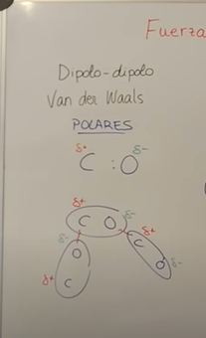
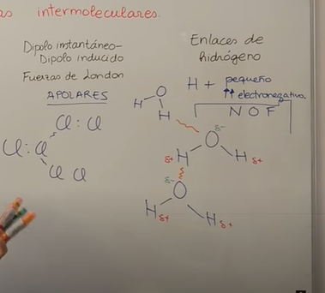
2.7 | 7.29 | -1.8225 | 83.837880753
2.8 | 7.84 | -1.96 | 85.914157908
2.9 | 8.41 | -2.1025 | 87.784933046
3 | 9 | -2.25 | 89.460077544
3.1 | 9.61 | -2.4025 | 90.950855834
3.2 | 10.24 | -2.56 | 92.269525956
3.3 | 10.89 | -2.7225 | 93.428972677
3.4 | 11.56 | -2.89 | 94.442378739
3.5 | 12.25 | -3.0625 | 95.322937762
3.6 | 12.96 | -3.24 | 96.08361049
3.7 | 13.69 | -3.4225 | 96.736924401
3.8 | 14.44 | -3.61 | 97.294815313
3.9 | 15.21 | -3.8025 | 97.768508522
4 | 16 | -4 | 98.168436111

